操作
バグ取りスイマー_仕様書_プレイヤー

仕様書：操作

トップページ
 | Xboxコントローラー操作
リソース

操作
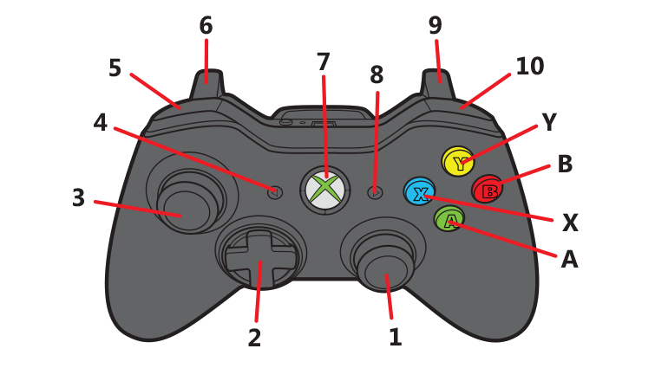
状態

 | 名前 | 操作名称 | 説明 | 入力（上図）
 | 決定 | B | タイトル画面/ステージセレクト画面/ステージ攻略時の操作 | B
 | キャンセル | A | タイトル画面/ステージセレクト画面/ステージ攻略時/遊び方表画面選択時の操作 | A
 | ステージ選択時のスイマー移動 | 十字 | ステージセレクト画面の操作 | 2
 | ステージ攻略時のスイマー移動 | 左スティック | ステージ攻略時のスイマーの移動 | 3
 | 突く | B | ステージセレクト画面/ステージ攻略時の操作 | B
 | ポーズ | START | ポーズ画面表示 | 8
 | 遊び方表を開く | X | 長押しする事で遊び方表を表示 | X
 | セレクト画面に戻る | Y | ステージセレクト画面へ遷移 | Y

 | キーボード 操作

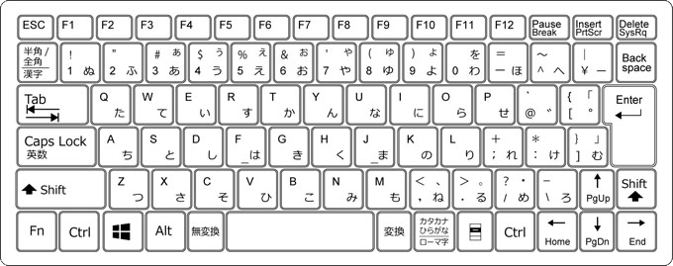

 | 名前 | 操作名称 | 説明 | 入力（上図）

状態
バグ取りスイマー_仕様書_プレイヤー

仕様書：状態

トップページ
 | プレイヤーの概要
リソース

操作
・
・ ・ ・
・
・
・今作の主人公、プレイヤーキャラ：スイマー
・水中で泳ぎ、コードを突いて、回転させる事が可能 ・ ・
・
・
状態

 | スイマーのスケール調整

▼スケール調整
・コライダー
幅： 8.25 高さ：3.25
・スプライト
幅：8 高さ3

緑色枠：コライダー
黄色枠：スプライト

 | スイマーの移動速度挙動

 | 実施項目リスト
 | ・スイマーの動きは「少しキビキビとした挙動」になるのが理想
 | ・スイマーの挙動の実装は「DoTween」で行う
 | ・Dotweenの移動は「」を設定する
 | ・ニュートラル or 移動中に沈む事はない
 | ・
 | ・
 | ・

 | スイマーの移動向き

 | 実施項目リスト
 | ・デフォルトは「右向き」
 | ・移動時にスイマーの向きを変更する場合は「左右回転」で行う
 | ・左右の回転時は尻尾を振って回転する(アニメーションを入れる)
 | ・
 | ・
 | ・
 | ・

 | スイマーのアクション①

 | 実施項目リスト
 | ・スイマーは「突く」アクションを行う
 | ・移動している方向 / スイマーが向いている方向に突く
 | ・「突く」アクションを行った瞬間、スイマーにブレーキがかかる
 | ・「突く」モーション時はスイマーが前に突き出す。(2秒後) → 元の位置に戻る動作を行う
 | ・「突く」モーション時はスイマーの移動は不可 (2秒間)
 | ・スイマーはコードに対して「突く」事ができる
 | ・突いた方向にコードが90° 回転する
S
G
 | ・
 | ・
 | ・

 | スイマーのアクション②

 | 実施項目リスト
 | ・「スタート」から「ゴール」までコードを繋げると「ゴール」の部分からバグ虫が飛び出る
 | ・バグ虫を「突く」事でバグ虫を食べる事ができる
 | ・バグ虫を食べるとステージクリアとなる
 | ・
 | ・
 | ・
 | ・

S
G

 | 実施項目リスト | 
 | ・
 | ・
 | ・
 | ・
 | ・
 | ・
 | ・

 | 実施項目リスト
 | ・
 | ・
 | ・
 | ・
 | ・
 | ・
 | ・

 | 実施項目リスト
 | ・
 | ・
 | ・
 | ・
 | ・
 | ・
 | ・

 | 実施項目リスト
 | ・
 | ・
 | ・
 | ・
 | ・
 | ・
 | ・

 | 実施項目リスト
 | ・
 | ・
 | ・
 | ・
 | ・
 | ・
 | ・

